关系图
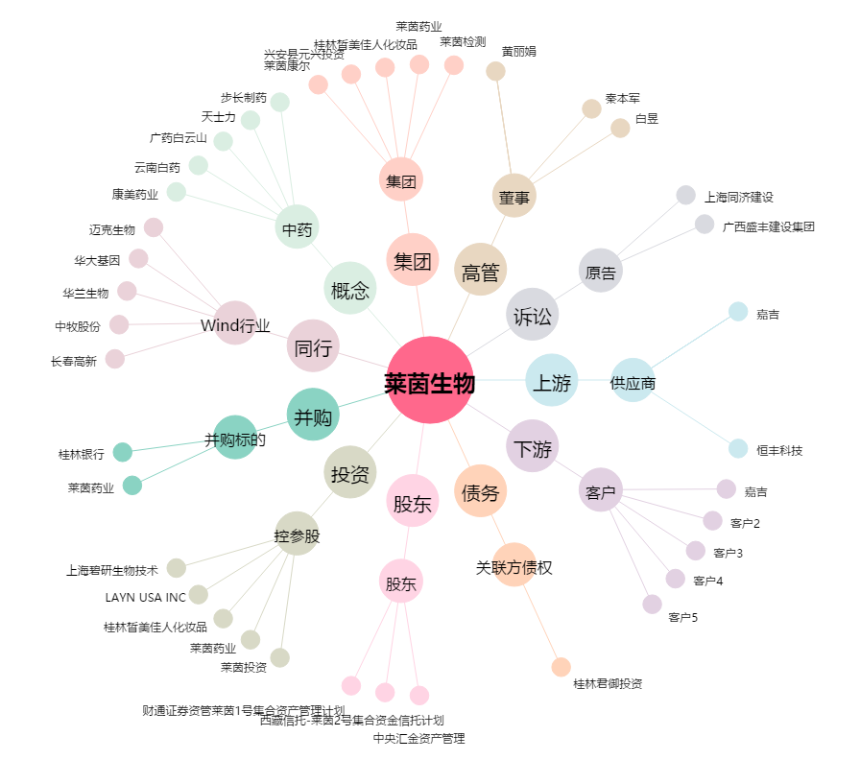
莱茵生物[002166.SZ] - 关系概览图

